【記載例】第８号様式（プロフィールシート）
第８号様式（第10条関係） |  |  |  |  |  |  |  | 【記載例】
高知県空き家活用専門家グループ プロフィールシート
登録グループ名 |  | ●●空き家対策チーム |  |  |  | グループ類型 | 専門家グループ 専門家グループＲ
活動地域 |  | 高知県全域
（グループＲの場合のみ記入） 相談窓口 活動エリア |  | 高知市エリア 東部エリア 物部川エリア 嶺北エリア 仁淀川エリア 高幡エリア 幡多エリア
構成員 | 分野 | 構成員名 |  | 分野 | 構成員名
 | 設計 | ○○設計事務所 |  | インスペクション | 株式会社○○
 | 施行 | ○○建設 |  | ＦＰ | ○○ＦＰ事務所
 | 不動産 | ○○不動産
 | 司法書士 | ○○司法書士事務所
 | 支援業務、グループのアピールポイントなどについて記載（500文字以内、写真掲載最大４枚まで）※写真掲載希望の場合は、別途画像データ（JPG・PNG）をご提出ください。
グループ概要 | 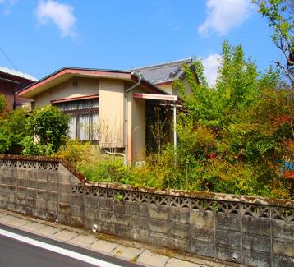 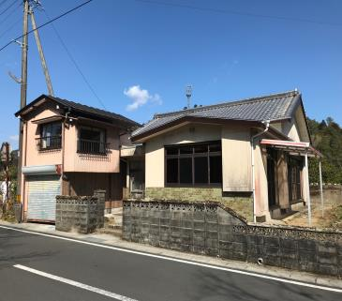 ■高知市を中心に広く県内をカバー可能なメンバーで構成されたグループです。 ■設計・工事・不動産関連業務まで一貫して実施できます。 【業務内容】・空き家の現況調査 ・空き家の解体、撤去業務 ・改修設計・改修工事（耐震改修含む） ・相続手続き、公的資金の利用や補助金申請 ・再生した空き家の管理・運営ほか不動産業務 ・白蟻防除・駆除業務 など ■空き家でお困りの所有者の方に寄り添ったサポートを行います。無料相談も受け付けていますので、まずはお気軽にご相談ください！ |  |  |  |  |  |  |  | 文字数
 |  |  |  |  |  |  |  |  | 304

【施工例】
写真掲載希望の場合は、
別途 画像データ（JPG・PNG形式）
をご提出ください。

before
after

問合せ | 代表事業者 |  | ●●設計事務所
 | 住所 | 高知市丸ノ内１丁目２番20号
 | TEL | ０８８－８２３－９８５８ |  | Mail | 171901@ken.pref.kochi.lg.jp

